Hoja1
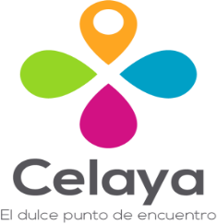
 | CONSEJO DE TURISMO DE CELAYA, GUANAJUATO
 | PROGRAMAS CON RECURSOS CONCURRENTE POR ORDEN DE GOBIERNO

 | Segundo trimestre 2021

NOMBRE DEL PROGRAMA | FEDERAL |  | ESTATAL |  | MUNICIPAL |  | OTROS |  | MONTO TOTAL
 | DEPENDENCIA / ENTIDAD | APORTACIÓN (MONTO) | DEPENDENCIA / ENTIDAD | APORTACIÓN (MONTO) | DEPENDENCIA / ENTIDAD | APORTACIÓN (MONTO) | DEPENDENCIA / ENTIDAD | APORTACIÓN (MONTO)
CONVENIO ÚNICO DE PROMOCIÓN TURÍSTICA 2020 |  | 0.00 | SECRETARIA DE TURISMO DEL ESTADO DE GUANAJUATO | - | MUNICIPIO DE CELAYA | 400,000.00 |  | - | 400,000.00

